상품제안서
스릭슨 매직 소프트 필 6구 볼마커 자석티세트 | 상품코드: F17892

 |  |  |  |  |  |  | 02-412-0044 | www.easy1.co.kr
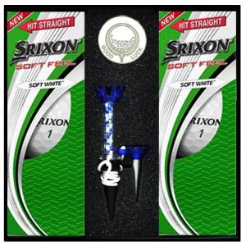

【상세/제작정보】 | 볼마커인쇄 희망시 별도 문의바랍니다.(추가옵션)

【인쇄/포장옵션】 | 실크 / 포장지포장

【공급단가】 | 수량 | 50~ | 100~ | 300~ | 500~ | 1,000~
*VAT별도 | 단가 | 17,480원 | 16,840원 | 16,190원 | 15,540원 | 15,150원

【상품 URL】 | https://easy1.co.kr:443/src/goods_detail.php?gdno=17892

